Planilha1
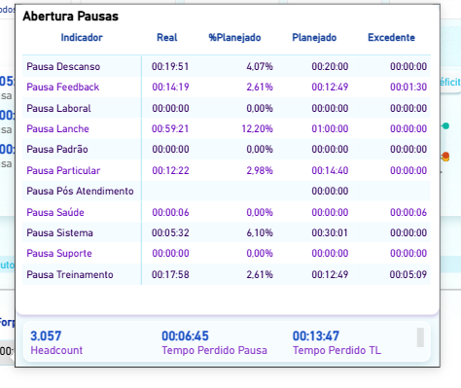

HC | 138 | denominador 1 | TL meta | 8:12:00
JORNADA | 6:52:00 | denominador 2 | TL real | 7:58:13
TEMPO PERDIDO TL | 0:13:47 |  | Jornada | 6:52:00
EXCEDENTE | 0:01:30 |  | pausa totais | 0:06:45
 | 0:00:06 |  | pausa total plan | 0:00:00
 | 0:05:09 |  | tempo perdido tl | 0:13:47
 | 0:00:00 |  | tempo perdido pausa | 0:06:45
 | 0:00:00 |  | tempo perdido total | 0:20:32
 | 0:00:00 |  | deficit | 4.98%
EXCEDENTE TOTAL | 0:06:45

TEMPO PERDIDO TOTAL | 0:20:32 | numerador

HC PERDIDO | 6.88
HC PERDIDO (%) | 4.98%

